Esquema
OBJETIVOS SALUD OCUPACIONAL - 2021

1. Adelantar los planes para mantener lugares de trabajo sanos y seguros y cumplir los requisitos legales aplicables frente a la declaración de emergencia nacional por COVID-19

PROGRAMAS | Logrado | Esperado
1. Programa para gestión de COVID | 10% | 100%

Programas gestión COVID - DLTD 2021

Indic COVID
 | SISTEMA DE GESTION EN SALUD Y SEGURIDAD EN EL TRABAJO |  |  | Documento de base: PLAN DE GESTIÓN FRENTE AL COVID-19 (SIG-4413) |  |  | https://www.ins.gov.co/Noticias/Paginas/coronavirus-positividad.aspx

PROGRAMA: Plan COVID-19 | CONTROL DE RIESGOS PARA LA SALUD |  |  |  | VERSIÓN: 2021
FICHA DE INDICADORES
FECHA DEL MEDICIÓN: Enero 15 de 2020

OBJETIVOS ESPECÍFICOS | META | DEFINICIÓN | FÓRMULA | MEDICIÓN | RESULTADO | 2021
Prevenir la presencia de casos de COVID-19 en la empresa | Mantener una incidencia de casos por debajo de la tasa nacional | Incidencia de COVID (%) | # casos confirmados de COVID x 100 Total de trabajadores | 670 casos confirmados COVID x 100 5106 Trabajadores | 13.12% | 9.55%
Mantener indicadores de ausentismo médico de trabajadores diagnosticados con COVID-19 | Mantener el registro de ausentismo según el requisito legal aplicable | Índice general de ausentismo | Días de ausencia en el periodo x 100 Días programados de trabajo | 90.550*100 1.075.200 | 8.42% | 8.42%
Cumplir los requisitos legales aplicables según las normas emitidas por el Gobierno | Cumplir el 100% de los requisitos aplicables | Cumplimiento (%) | # requisitos cumplidos x 100 Requisitos aplicables | 99.9 | Ver abajo | 99.90%
Cubrir el 100% de la población a riesgo con actividades de prevención | Lograr una cobertura del 100% de las actividades definidas | Cobertura (%) | # trabajadores cubiertos x 100 Trabajadores a riesgo | 5106 trabajadores cubiertos x 100 5106 trabajadores | 100% | 100%
Cumplir el plan de trabajo establecido para este programa | Cumplir al menos el 95% del cronograma de actividades establecido | Cumplimiento (%) | # actividades realizadas x 100 # actividades programadas | 11*100 111 | 10% | 100% | https://coronavirus.jhu.edu/data/new-cases

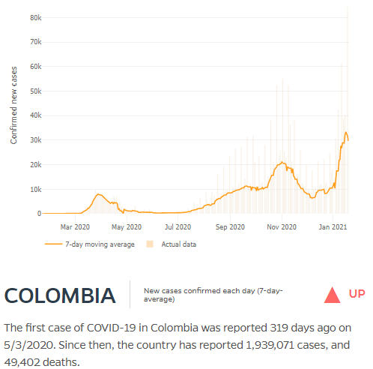
Notas: Hasta la fecha hay 489 casos confirmados de COVID-19 en trabajadores de la empresa, 456 de los cuales están recuperados y 33 siguen activos, hay reporte de una fatalidad por esta causa En los 2.642 casos con 90.550 días de ausencia se incluyen: (1) síntomas respiratorios (1.290 casos), (2) resultados positivos (489), (3) contacto o viaje (334), (4) condiciones de riesgo (edad, embarazo o comorbilidad) (373) y (5) otros (tamizaje, espera de resultado y otros) (156)

CALIFICACIÓN REQUISITOS LEGALES Incluye requisitos aplicables + recomendaciones Minsalud | # | %
Cumple el requisito | 398 | 99.7
Brecha baja | 1 | 0.3
Brecha media | 0 | 0.0
Brecha alta | 0 | 0.0
No aplica | 29
TOTAL | 428 | 100.0
Preguntas aplicables | 399 | 99.9

